Sheet1
字段 | 含义 | 单位 | 备注
Timestamp | 时间戳，美国时间，需要考虑时区 | 时间 | 需要确认目前时间记录规则，需要做口径统一
DayTime | 不确定字段含义 | 时间 | 需确认
AcState | 运行状态 | 数字 | 0： 1：正常停机 2：异常停机 3：等待运行 4：cooling 5：Heating 6：回油 7：化霜 11：制冷除湿 12：仅除湿-无Y 13：仅加湿-无Y 14：制热加湿 15：紧急制热-有W无Y 16：送风 17：燃气制热
CompState | 压缩机状态 | 数字，0,1，2
HpLimit | 高压上限保护 | 数字，0,1 | 0-正常，1-保护
LpLimit | 低压下限保护 | 数字，0,1 | 0-正常，1-保护
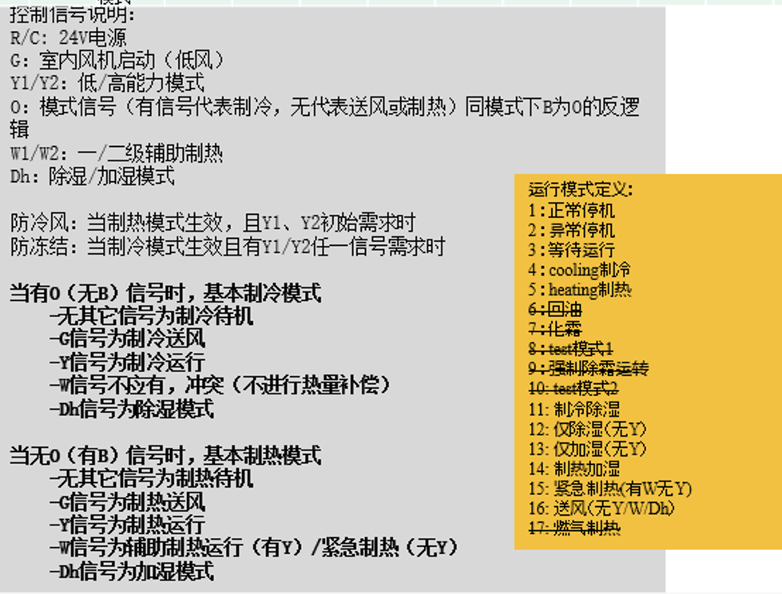
TdLimit | Td排气温度保护 | 数字，0,1 | 0-正常，1-保护
TfLimit | PFC模块温度保护 | 数字，0,1 | 0-正常，1-保护
I2Limit | 二次侧电流保护 | 数字，0,1 | 0-正常，1-保护
I1Limit | 一次侧电流保护 | 数字，0,1 | 0-正常，1-保护
WetLimit | 试运行保护 | 数字，0,1 | 0-正常，1-保护
DsmLimit | Dsm保护 | 数字，0,1 | 0-正常，1-保护
CoolantLackLimit | 少冷媒保护 | 数字，0,1 | 0-正常，1-保护
Ta | 外侧环境温度值 | 数值，摄氏度
Td | 排气温度值 | 数值，摄氏度
Ts | 回气温度值 | 数值，摄氏度
Th | 冷凝器中部温度值，用于控制化霜 | 数值，摄氏度
Tl | 冷凝器出口温度值，用于制冷SC计算 | 数值，摄氏度
Tf | PFC模块温度值 | 数值，摄氏度
Lp | 低压压力值 | 压力数值，bar
Hp | 高压压力值 | 压力数值，bar
V2 | 二次侧电压值 | 电压值，V
I2 | 二次侧电流值 | 电流值，A
Comp | 压缩机运行频率指令，不等同实际频率 | 数字 | 0-50
Fan | 风机运行频率，不等同实际频率 | 数字 | 0-10
Exv | 外侧电子节流阀EXV开度 | 数字 | 0-480
St |  |  | 待确认
Cch |  |  | 待确认
Tes |  |  | 待确认
Tcs |  |  | 待确认
N0 |  |  | 待确认
Sc | 过冷度 | 数值，摄氏度
Sh | 过热度 | 数值，摄氏度
Qc | 总制冷量，计算值 | Kw
Qh | 总制热量，计算值 | Kw
V1 | 一次侧电压，电压输入侧 | 电压值，V | 187-256V
I1 | 一次侧电流，电源输入侧 | 电流值，A
PowerIn | 电源输入侧全功率，包含压缩机，电机，曲轴加热带等全部耗电功率 | Kw
PowerCompTheo | 压缩机热功率 | Kw
PowerComp | 压缩机功率 | Kw
YSignal | 24V通讯信号，制冷信号 | 数字，0,1 | 0-无信号，1-有信号
OSignal | 24V通讯信号，模式信号（有信号代表制冷，无代表送风或制热） | 数字，0,1 | 0-无信号，1-有信号
CompRps | 压缩机转速 | 数字 | 0-100
FanRpm | 外风机-电机转速 |  | 0-1500
V12 |  |  | 待确认
V15 |  |  | 待确认
WSignal | 24V通讯信号，制热信号 | 数字，0,1 | 0-无信号，1-有信号
Dipsw | 拨码设置

